CUP Endergebnis
 |  |  | Stockpunkte |  | Gesamt-Punkte |  |  |  | Stockpunkte |  | Gesamt-Punkte |  |  |  | Stockpunkte |  | Gesamt-Punkte
 |  |  | plus | minus |  |  |  |  | plus | minus |  |  |  |  | plus | minus

Gruppe A1 | 1 | Wartberg 1 | 1472 | 1051 | 151 | Gruppe C1 | 1 | Rainbach 3 | 1462 | 1158 | 142 | Damen A | 1 | Pregarten 1 | 1167 | 614 | 131
 | 2 | Pregarten 1 | 1451 | 1197 | 129 |  | 2 | Schenkenfelden 2 | 1390 | 1140 | 133 |  | 2 | Pregarten 2 | 1101 | 629 | 121
 | 3 | Neumarkt 1 | 1358 | 1210 | 129 |  | 3 | Waldburg 1 | 1349 | 1314 | 123 |  | 3 | Gutau | 1050 | 724 | 119
 | 4 | Freistadt 1 | 1434 | 1209 | 121 |  | 4 | Leopoldschlag 1 | 1412 | 1253 | 119 |  | 4 | Waldburg | 733 | 1031 | 69
 | 5 | Kefermarkt 1 | 1216 | 1346 | 102 |  | 5 | Tragwein 2 | 1391 | 1339 | 103

Gruppe A2 | 1 | Freistadt 3 | 1330 | 1300 | 124 | Gruppe C2 | 1 | Wartberg 3 | 1385 | 1368 | 110 | Damen B | 1 | Hagenberg | 888 | 903 | 98
 | 2 | Hagenberg 1 | 1272 | 1264 | 112 |  | 2 | Neumarkt 3 | 1281 | 1440 | 100 |  | 2 | Rainbach/Grünb | 690 | 1008 | 65
 | 3 | Freistadt 2 | 1318 | 1395 | 100 |  | 3 | Waldburg 2 | 1312 | 1428 | 98 |  | 3 | Kefermarkt | 767 | 978 | 62
 | 4 | Neumarkt 2 | 1210 | 1401 | 89 |  | 4 | Kefermarkt 2 | 1242 | 1475 | 96 |  | 4 | Neumarkt | 640 | 1149 | 39
 | 5 | Gutau 1 | 982 | 1670 | 58 |  | 5 | Hagenberg 2 | 1217 | 1526 | 91

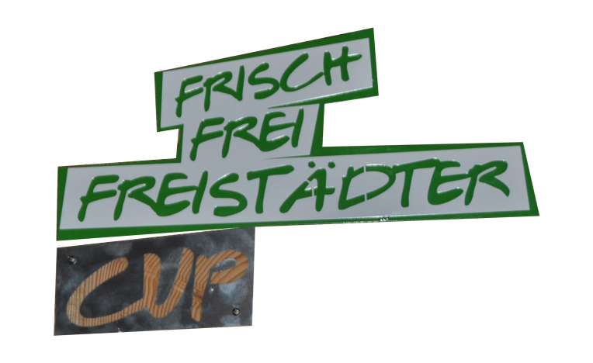
Gruppe B1 | 1 | Reichenthal 1 | 1423 | 1195 | 136 | Gruppe D1 | 1 | St. Leonhard 1 | 1601 | 1078 | 150
 | 2 | Rainbach 1 | 1493 | 1090 | 134 |  | 2 | Wartberg 4 | 1502 | 1235 | 131
 | 3 | Grünbach 1 | 1459 | 1161 | 133 |  | 3 | Tragwein 3 | 1540 | 1229 | 124
 | 4 | Schenkenfelden 1 | 1406 | 1120 | 132 |  | 4 | Pregarten 3 | 1489 | 1209 | 124
 | 5 | Tragwein 1 | 1379 | 1305 | 115 |  | 5 | Leopoldschlag 2 | 1369 | 1333 | 112

2018
Gruppe B2 | 1 | Lasberg 1 | 1144 | 1490 | 106 | Gruppe D2 | 1 | Windhaag 1 | 1379 | 1329 | 122
 | 2 | Wartberg 2 | 1348 | 1288 | 104 |  | 2 | Hagenberg 3 | 1463 | 1293 | 120
 | 3 | Rainbach 2 | 1335 | 1338 | 99 |  | 3 | Grünbach 3 | 1241 | 1502 | 104
 | 4 | Pregarten 2 | 1134 | 1486 | 92 |  | 4 | Grünbach 2 | 1160 | 1681 | 73
 | 5 | Schönau/Leonh. | 1037 | 1685 | 64 |  | 5 | Pregarten 4 | 1034 | 1889 | 55

